Assets
Paleta de Cores
Nome | Hex | Amostra
Preto Nike (base) | #111111
Branco | #FFFFFF
Cinza Claro | #F5F5F5
Cinza Escuro | #2B2B2B
Volt (acento) | #C7D300
Laranja (alerta) | #FF5A00

Imagens

 |  | 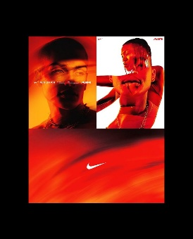 | 

Dashboard
NIKE — VENDAS (TÊNIS)

Loja | Loja B | Cidade | Todos | Gênero | Todos | Modelo | Todos | Ano-Mês | 2024-01

Faturamento Total |  |  | Qtd. Vendida |  |  | Ticket Médio
R$ 7,070.00 |  |  | 11 |  |  | R$ 642.73

Receita por mês
 | Receita (R$)
2023-12 | R$ 0.00
2024-01 | R$ 7,070.00
Top modelos (Receita)
 | Receita (R$)
Air VaporMax | R$ 1,800.00
Air Zoom Pegasus | R$ 600.00
Joyride | R$ 780.00
Air Max 97 | R$ 750.00
Metcon 6 | R$ 700.00
Dunk Low | R$ 580.00

Mix de receita por gênero
 | Receita (R$)
Feminino | R$ 3,140.00
Masculino | R$ 3,930.00

